关系图
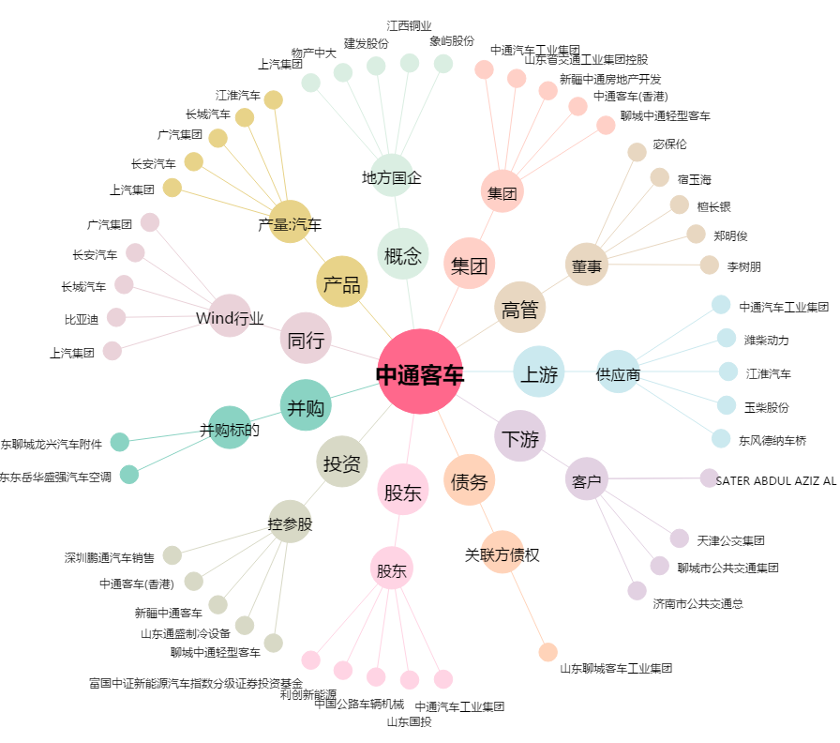
中通客车[000957.SZ] - 关系概览图

